Sheet1
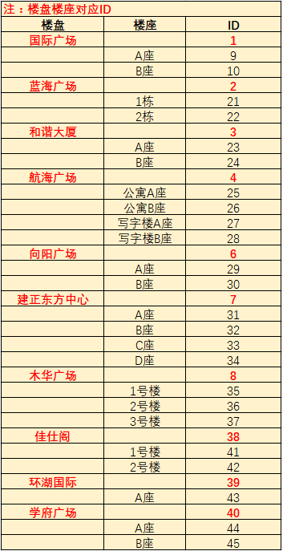
楼盘编号 | 楼盘座号编号 | 房间号 | 表号 | 业主名称 | 单价 | 月初度数 | 月末度数 | 本月用量 | 本月金额
38 | 41 | 201 | 001609028654000018 | 朱彦军 | 6 | 11 | 20 | 9 | 54
38 | 41 | 202 | 001702035269000018 | 李奇发 | 6 | 0 | 5 | 5 | 30
38 | 41 | 203 | 001609025988000011 | 付鸽 | 6 | 0 | 5 | 5 | 30
38 | 41 | 204 | 001609028677000019 | 白静 | 6 | 0 | 4 | 4 | 24
38 | 41 | 205 | 001609022644000019 | 吕善邓、张彦彦 | 6 | 0 | 16 | 16 | 96
38 | 41 | 206 | 001702032949000016 | 高雪红 | 6 | 37 | 57 | 20 | 122
38 | 41 | 207 | 001609028619000015 | 王慧娜 | 6 | 0 | 8 | 8 | 48
38 | 41 | 208 | 001702032941000014 | 王宏涛、徐二琴 | 6 | 0 | 3 | 3 | 18
38 | 41 | 209 | 001702036082000018 | 朱军盈 | 6 | 3 | 3 | 0 | 0
38 | 41 | 210 | 001609022617000015 | 袁琳 | 6 | 0 | 3 | 3 | 18
38 | 41 | 211 | 00160902861000014 | 王梓涵 | 6 | 0 | 5 | 5 | 30
38 | 41 | 212 | 001609028601000016 | 黄正平 | 6 | 17 | 39 | 22 | 132
38 | 41 | 213 | 001609022638000018 | 姚国芳 | 6 | 0 | 3 | 3 | 18
38 | 41 | 214 | 001702031189000015 | 马英 | 6 | 0 | 12 | 12 | 72
38 | 41 | 215 | 001702035267000010 | 贺长明 | 6 | 0 | 63 | 63 | 378
38 | 41 | 216 | 001702036080000010 | 允燕利 | 6 | 0 | 68 | 68 | 408
38 | 41 | 217 | 001702030434000015 | 任楠楠 | 6 | 0 | 3 | 3 | 18
38 | 41 | 218 | 001702035266000011 | 陈军河 | 6 | 0 | 8 | 8 | 48
38 | 41 | 219 | 001702032950000012 | 陈平 | 6 | 0 | 14 | 14 | 84
38 | 41 | 220 | 001702036075000018 | 王喜辉 | 6 | 17 | 23 | 6 | 38

 |  |  |  |  |  |  |  |  |  | 汇都中心 |  | 47
 |  |  |  |  |  |  |  |  |  |  | A座 | 48
 |  |  |  |  |  |  |  |  |  |  | B座 | 49
 |  |  |  |  |  |  |  |  |  | 经开广场 |  | 50
 |  |  |  |  |  |  |  |  |  |  | 1栋 | 51
 |  |  |  |  |  |  |  |  |  |  | 2栋 | 52
 |  |  |  |  |  |  |  |  |  |  | 3栋 | 53
 |  |  |  |  |  |  |  |  |  |  | 4栋 | 54
 |  |  |  |  |  |  |  |  |  |  | 5栋 | 55
 |  |  |  |  |  |  |  |  |  |  | 6栋 | 56
 |  |  |  |  |  |  |  |  |  |  | 7栋 | 57
 |  |  |  |  |  |  |  |  |  |  | 8栋 | 58
 |  |  |  |  |  |  |  |  |  |  | 9栋 | 59

